Formato Bitácora
 |  |  |  |  |  |  |  |  |  |  |  |  |  |  | Versión: 03
 |  |  |  |  |  |  |  |  |  |  |  |  |  |  | Código: GFPI-F-147
Proceso Gestión de Formación Profesional Integral
Formato Bitácora seguimiento Etapa productiva
REGIONAL DISTRITO CAPITAL.
Centro de Electricidad, Electrónica y Telecomunicaciones.
BITÁCORA DE SEGUIMIENTO ETAPA PRODUCTIVA

Nombre de la empresa donde está realizando la etapa productiva |  |  |  |  |  |  | NIT |  | BITACORA N° |  |  | Período
VIALAMBRE LTDA |  |  |  |  |  |  | 830.087.479-9 |  | 2 |  |  | 16/11/23 - 30/11/23

Nombre del jefe inmediato/Responsable |  |  |  |  |  | Teléfono de contacto |  |  |  | Correo electrónico
Reyner Aponte Peralta |  |  |  |  |  | 3197141138 |  |  |  | diroperacionesadmin@vialambre.co

Seleccione con una "X" el tipo de modalidad de etapa productiva
CONTRATO DE APRENDIZAJE | X | VÍNCULO LABORAL O CONTRACTUAL |  | PROYECTO PRODUCTIVO |  | APOYO A UNA UNIDAD PRODUCTIVA FAMILIAR |  | APOYO A INSTITUCIÓN ESTATAL NACIONAL,TERRITORIAL, O A UNA ONG, O A ENTIDAD SIN ANIMO DE LUCRO |  |  | MONITORIA |  |  | PASANTIA

Nombre del aprendiz |  |  |  |  | Documento Id. |  |  | Teléfono de contacto |  |  |  | Correo electrónico institucional
jonathan Eduardo Lopez Martinez |  |  |  |  | 1024552366 |  |  | 3202911056 |  |  |  | jelopez663@soy.sena.edu.co

Número de ficha |  |  |  |  |  | Programa de formación
2671337 |  |  |  |  |  | PROGRAMACION DE SOFTWARE

DESCRIPCIÓN DE LA ACTIVIDAD (Ingrese cuantas filas sean necesarias) |  |  |  |  |  | FECHA INICIO | FECHA FIN | EVIDENCIA DE CUMPLIMIENTO |  |  |  |  | OBSERVACIONES, INASISTENCIAS Y/O DIFICULTADES PRESENTADAS
Induccion de aplicativo Brief ralizado por Jair Alfonso( aprendiz anterior) en cual trata de un aplicativo de gestion de costos interno. |  |  |  |  |  | 2023-11-16 | 2023-11-30 |  |  |  |  |  | Ninguna

Conocimientos del como opera la aplicación en cuanto a los usuarios que deben manejarla para poder direccionarlos sobre dudas que se presenten. |  |  |  |  |  | 2023-11-16 | 2023-11-30 |  |  |  |  |  | Ninguna

Interaccion con la interfaz realizada y subida en el servidor. |  |  |  |  |  | 2023-11-16 | 2023-11-30 | 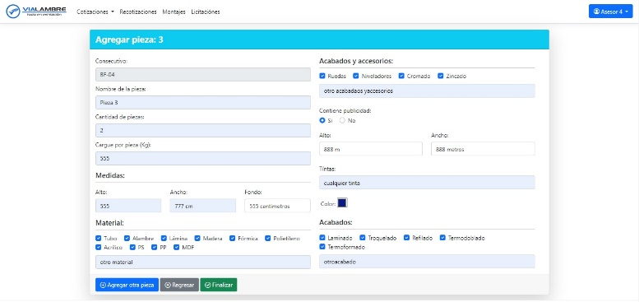 |  |  |  |  | Ninguna

Interaccion con la herramienta de lenguaje. |  |  |  |  |  | 2023-11-16 | 2023-11-30 | 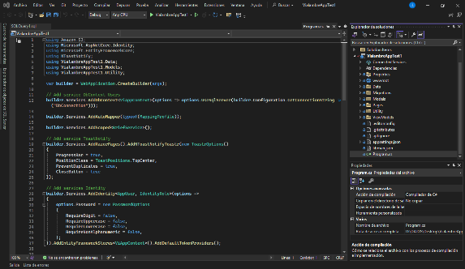 |  |  |  |  | Ninguna

Aprendiz: recuerde diligenciar completamente el informe y entregarlo o subirlo al espacio asignado para este.

 |  |  | Jonathan Eduardo Lopez Martinez |  |  |  |  |  |  |  |  |  |  | 2023-12-04

Nombre del Aprendiz |  |  |  |  |  | Firma del aprendiz |  |  |  |  |  | Fecha entrega bitácora

Stella Vega Nuñez

Nombre del Instructor de Seguimiento |  |  |  |  |  | Firma de instructor de seguimiento |  |  |  |  | Firma del jefe inmediato (Si es del caso)

Nota: LOS DATOS PROPORCIONADOS SERÁN TRATADOS DE ACUERDO CON LA POLÍTICA DE TRATAMIENTO DE DATOS PERSONALES DEL SENA Y A LA LEY 1581 DE 2012.

